信用交易
融资融券市场交易数据统计(2023-02-01)

标的证券 | 融资融券余额（亿元） | 融资余额（亿元） | 融券余额（亿元） | 融资买入额（亿元） | 融资融券规模变化（亿元） | 融资余额增幅(‰) | 融券余额增幅(%)
统计数据 | 15,456.66 | 14,531.12 | 925.55 | 808.46 | 99.03 | 5.57 | 2.05
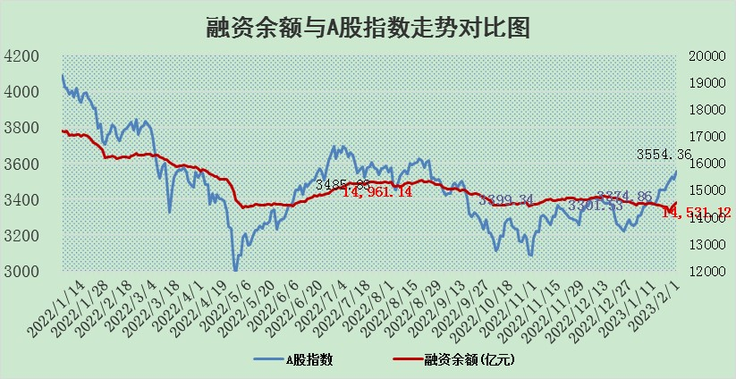

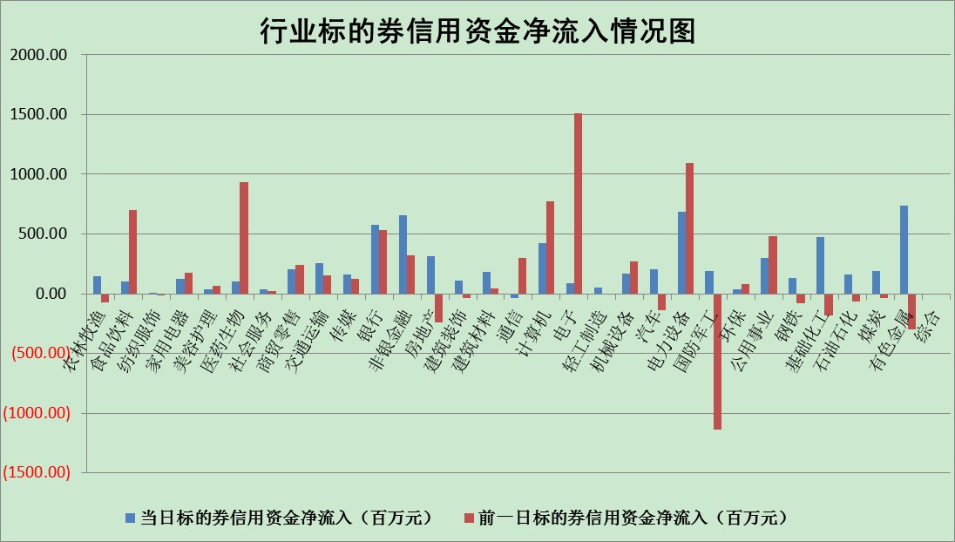

标的基金代码 | 标的基金简称 | 融资余额/市值(%) | 融资余额增幅(%) | 融资买入额/成交金额(%) | （融资余额净增额-融券余额净增额）/市值(‱) | 融券余额降幅(%) | ABS[（融资余额净增额-融券余额净增额）/市值净增额-1](%)
159902 | 华夏中小板ETF | 0.00 | 0.00 | 0.00 | 0.00 | 0.00 | 100.00
159915 | 易方达创业板ETF | 1.39 | -2.77 | 261.93 | -5.37 | -27.68 | 104.54
159919 | 嘉实沪深300ETF | 3.87 | -4.33 | 2.75 | -19.45 | -15.91 | 124.37
159920 | 华夏恒生ETF | 70.51 | -0.05 | 3.80 | -3.86 | -14.66 | 102.58
159922 | 嘉实中证500ETF | 0.36 | 5.52 | 145.26 | 5.71 | 1.07 | 94.47
159925 | 南方沪深300ETF | 0.01 | 4.45 | 0.01 | 0.05 | 0.00 | 99.94
159928 | 消费ETF | 0.73 | 0.64 | 3.02 | 0.10 | -2.95 | 99.88
159934 | 易方达黄金ETF | 458.58 | -0.03 | 50.84 | -14.74 | 0.00 | 125.95
159939 | 全指信息技术ETF | 0.57 | -5.66 | 6.55 | -6.10 | -105.37 | 102.67
159940 | 全指金融地产ETF | 0.13 | -0.04 | 0.01 | 0.00 | 0.00 | 100.01
159995 | 半导体芯片ETF | 1.75 | 0.33 | 284.01 | 2.21 | 11.40 | 98.67
159997 | 天弘中证电子ETF | 1.84 | 0.96 | 1.59 | 1.74 | -1.72 | 98.98
159998 | 天弘中证计算机主题ETF | 0.26 | -3.92 | 0.03 | -1.08 | 0.00 | 100.51
510050 | 华夏上证50ETF | 8.86 | -0.75 | 58.82 | -7.70 | -4.21 | 95.35
510180 | 华安上证180ETF | 0.44 | 0.09 | 0.16 | 0.05 | 1.12 | 99.93
510880 | 华泰柏瑞红利ETF | 0.23 | 7.18 | 1.09 | 0.93 | -6701.34 | 98.03
510900 | 易方达恒生H股ETF | 101.40 | -0.08 | 2.78 | -7.68 | 0.00 | 104.85
511010 | 5年期国债ETF | 0.00 | 0.00 | 0.00 | 0.00 | 0.00 | 100.00
511380 | 可转债及可交换债券ETF | 9.15 | -0.52 | 1.58 | -4.75 | 0.00 | 106.71
512000 | 全指证券ETF | 5.84 | 2.75 | 30.35 | 10.29 | -15.81 | 94.74
512010 | 沪深300医药卫生ETF | 3.54 | -1.43 | 37.19 | -7.48 | -15.54 | 105.73
512070 | 沪深300非银ETF | 1.09 | 0.60 | 20.26 | 0.13 | -5.12 | 99.29
512400 | 南方中证申万有色金属ETF | 1.54 | 9.03 | 1.48 | 9.07 | -6.20 | 98.36
512580 | 广发中证环保产业ETF | 0.78 | 10.61 | 0.34 | 6.52 | -2.01 | 88.58
512660 | 国泰中证军工ETF | 2.74 | 0.50 | 11.26 | -0.18 | -4.78 | 101.19
512800 | 华宝中证银行ETF | 15.33 | 0.05 | 1.90 | 14.43 | 33.48 | 130.26
512980 | 广发中证传媒ETF | 1.13 | -0.88 | 84.28 | -1.82 | -939.21 | 104.20
515030 | 华夏中证新能源汽车ETF | 1.82 | 0.07 | 22.03 | -1.23 | -5.51 | 100.31
515050 | 华夏中证5G通信主题ETF | 1.45 | -2.00 | 7.04 | -2.28 | 7.21 | 101.94
515070 | 华夏中证人工智能ETF | 1.05 | 3.28 | 1.27 | 3.34 | 0.00 | 98.73
标的股票比较指标 |  | 融资余额/流通A股市值(%) | 融资余额增幅(%) | 融资买入额/成交金额(%) | （融资余额净增额-融券余额净增额）/流通A股市值(‱) | 融券余额降幅(%) | ABS[（融资余额净增额-融券余额净增额）/流通A股市值净增额-1](%)
前十名标的个股 |  | 仁东控股 | 赛为智能 | 赛科希德 | 荣信文化 | 香江控股 | 乐鑫科技
 |  | 数码视讯 | 新时达 | 中煤能源 | 赛为智能 | 三友联众 | 仕净科技
 |  | 全柴动力 | 荣信文化 | 亿帆医药 | 中富电路 | 雪峰科技 | 唯万密封
 |  | 莱茵生物 | 银邦股份 | 东软载波 | 奥雅股份 | 兴瑞科技 | 风光股份
 |  | 亚通股份 | 赛科希德 | 华泰股份 | 润丰股份 | 海印股份 | 皇氏集团
 |  | 超捷股份 | 良信股份 | 齐鲁银行 | 慧辰股份 | 江天化学 | 上海机场
 |  | 海兰信 | 三祥新材 | 上海新阳 | 银邦股份 | 华星创业 | 通灵股份
 |  | 永信至诚 | 安宁股份 | 智洋创新 | 航天科技 | 可靠股份 | 歌尔股份
 |  | 中体产业 | 北路智控 | 永泰能源 | 新时达 | 西力科技 | 中捷精工
 |  | 尖峰集团 | 润丰股份 | 苑东生物 | 星球石墨 | 美克家居 | 蓝盾光电
后十名标的个股 |  | 泽达易盛 | 蓝盾光电 | 捷强装备 | 蓝盾光电 | 久盛电气 | 药康生物
 |  | 中航机电 | 新巨丰 | 兴源环境 | 云从科技 | 美好置业 | 富士莱
 |  | 岱美股份 | 谱尼测试 | 哈工智能 | 新巨丰 | 福昕软件 | 百洋医药
 |  | 飞科电器 | 思科瑞 | 昊华科技 | 慧博云通 | 思维列控 | 金种子酒
 |  | 鸿路钢构 | 普源精电 | 新动力 | 视觉中国 | 兰生股份 | 天顺风能
 |  | 皇马科技 | 信安世纪 | 中航电测 | 荣昌生物 | 创维数字 | 品渥食品
 |  | 中国人寿 | 漱玉平民 | 泽达易盛 | 格灵深瞳 | 楚天龙 | 长高电新 | ;
 |  | 晨光股份 | 采纳股份 | 中航机电 | 皇氏集团 | 欧陆通 | 精测电子
 |  | 中信特钢 | 宏创控股 | 东旭光电 | 楚天龙 | 东土科技 | 华如科技
 |  | 继峰股份 | 美吉姆 | 仁东控股 | 安旭生物 | 皇氏集团 | 万里扬
说明：1.以上普通交易数据和信用交易数据皆以交易日收盘后数据为基准；2.上述标的证券总数据只计算标的证券市场总数据，不包括从标的证券中调出去标的证券数据，所以与交易所公布的总值略有不同； 3.上述行业采用申万一级行业分类；4.以上标的基金和标的个股中比较的6个指标值中：前5个（从左至右）为正向指标，值越大排名越靠前；第6个为逆向指标，值越小，排名越靠前；5.第6个指标中ABS[]表示求绝对值，其主要用于考量信用资金相对净流入对股价相对净变化的贡献程度；6.数据来源：wind，交易所。

 | 证券代码 | 新增融资余额 | 融资买入额 | 融资买入增幅前10
远大智能 | 002689 | 28175353 | 42268582 | 199%
亚太股份 | 002284 | 21555247 | 34242865 | 82%
赛诺医疗 | 688108 | 72122899 | 101076547 | 78%
湖南发展 | 000722 | 66023557 | 137112987 | 75%
柘中股份 | 002346 | 14584119 | 36845980 | 58%
国城矿业 | 000688 | 24683149 | 48240585 | 54%
兆新股份 | 002256 | 1985058 | 4066269 | 52%
凯美特气 | 002549 | 33806472 | 61340055 | 52%
华昌达 | 300278 | 13474542 | 19303225 | 48%
新华联 | 000620 | 27311937 | 39201759 | 43%

 | 证券代码 | 新增融资余额 | 融资买入额 | 融资买入增幅前10
兔宝宝 | 002043 | 73310337 | 89923983 | 334%
捷昌驱动 | 603583 | 26026415 | 31686727 | 262%
湘财股份 | 600095 | 94196837 | 132280449 | 252%
中谷物流 | 603565 | 49103883 | 60098371 | 234%
中青宝 | 300052 | 24215352 | 31377809 | 98%
顾家家居 | 603816 | 138518545 | 188424210 | 78%
喜临门 | 603008 | 31503289 | 48351944 | 77%
财信发展 | 000838 | 10831830 | 17666790 | 74%
苏州银行 | 002966 | 10578096 | 19143736 | 72%
金诚信 | 603979 | 23858538 | 36098133 | 60%

